1
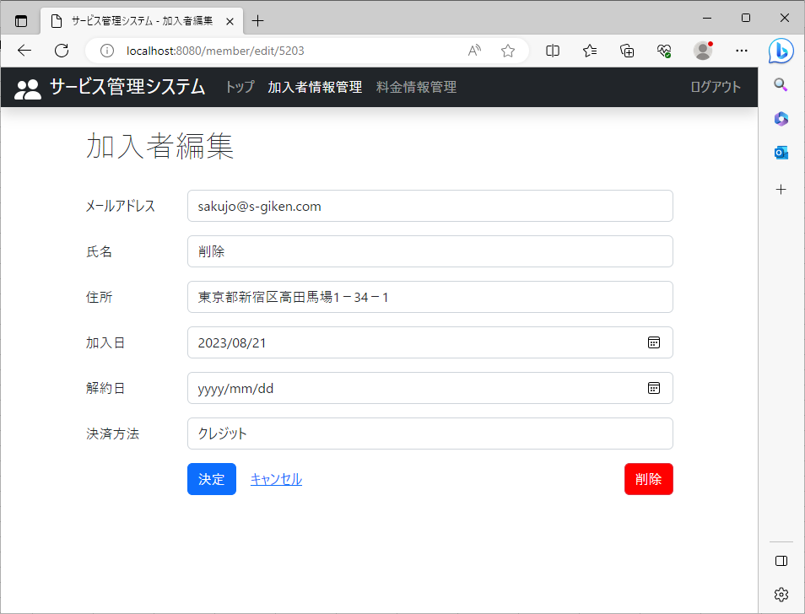
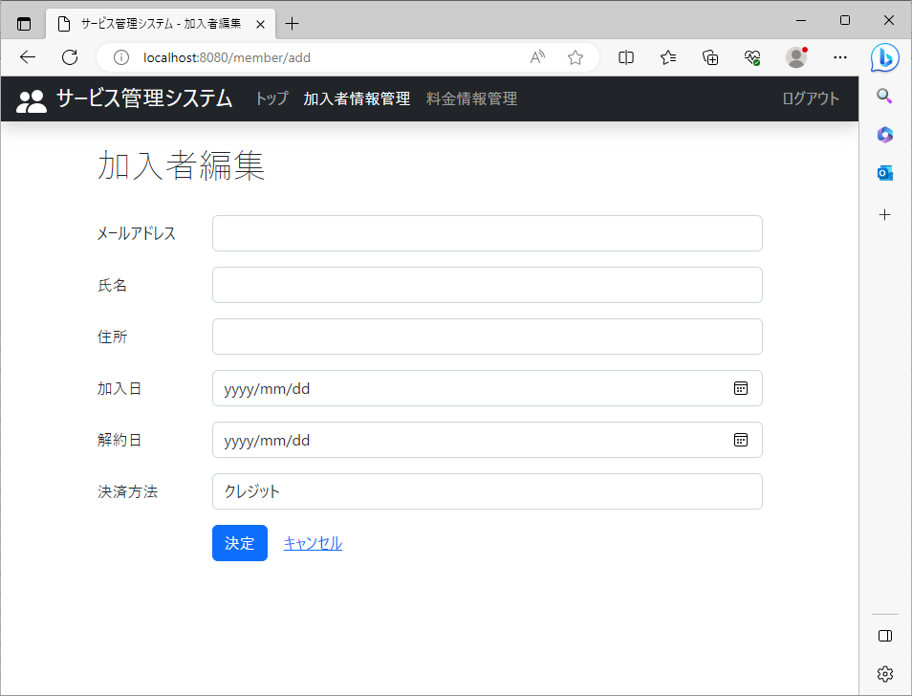
2023-08-21

 | 加入者情報管理 |  | 削除リンクが表示されるページ

 |  | 加入者編集 |  | 追加の時は表示されないこと

3
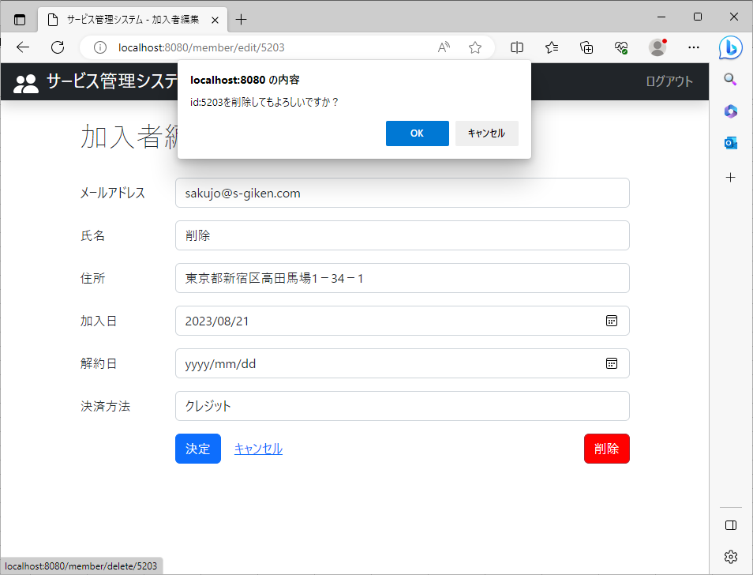
2023-08-21

 | 加入者情報管理 |  | データベースに登録されているデータを指定し削除ボタンをクリックしたときの動作

 |  | 登録されているデータ指定 |  | 削除ボタンをクリック

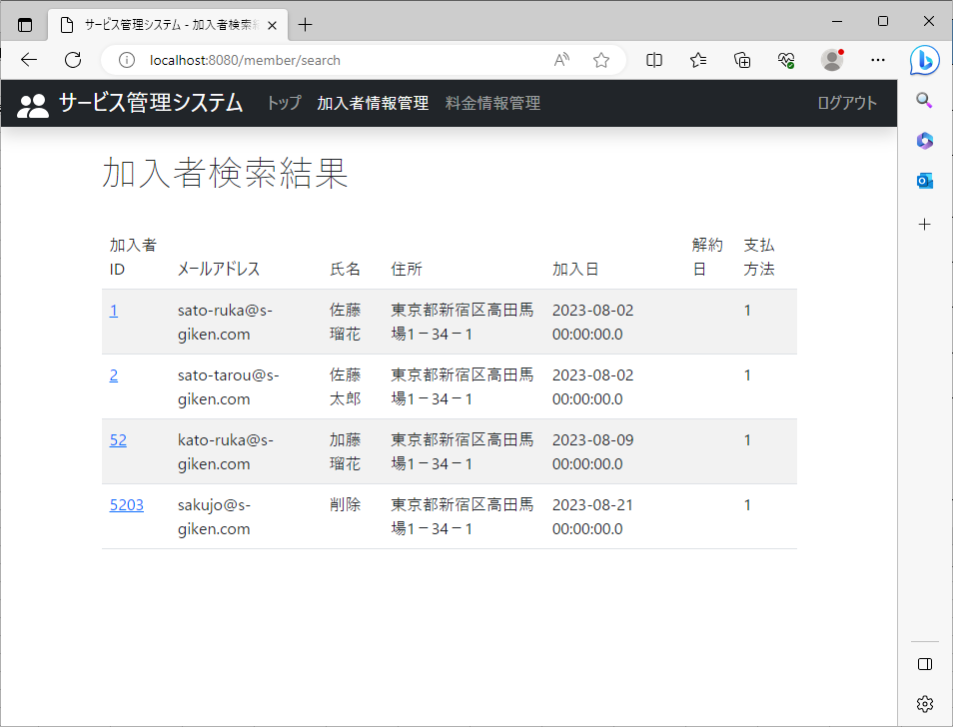

 |  | 削除確認画面が表示

6
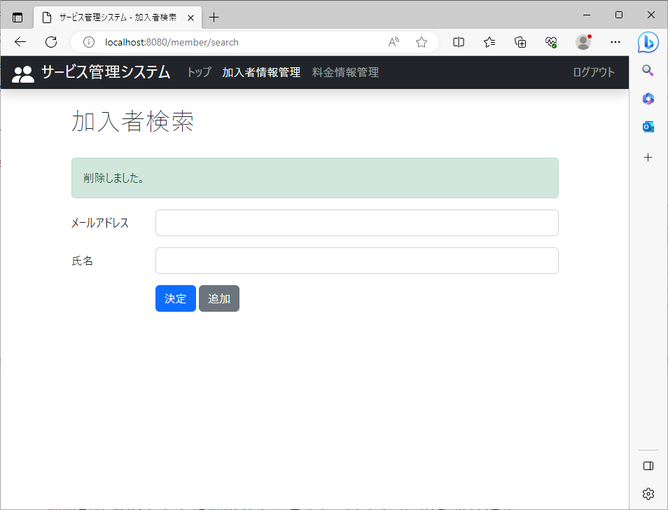
2023-08-21

 | 加入者情報管理 |  | 削除後、「削除しました。」という文字が表示されるページ

 |  | 削除確認画面の「OK」をクリックしたときに表示

8
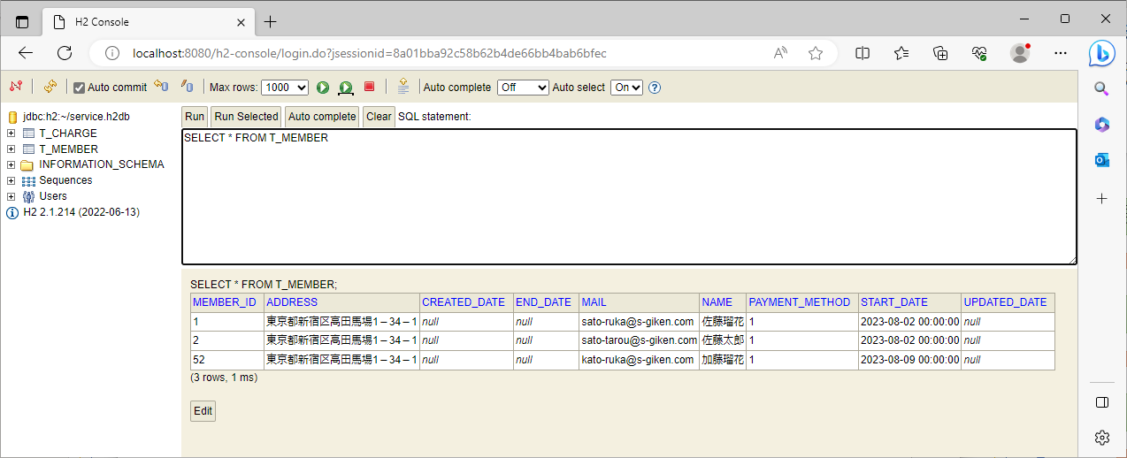
2023-08-21

 | 加入者情報管理 |  | 削除処理

 |  | H2console1データベースのMEMBERテーブルから指定したレコードがなくなっている

 |  |  | 削除前(レコード有)

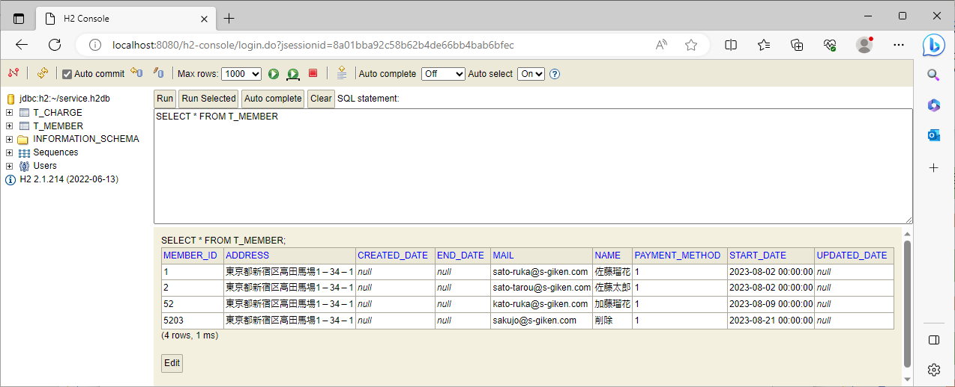

 |  |  | 削除後(レコード無)

9
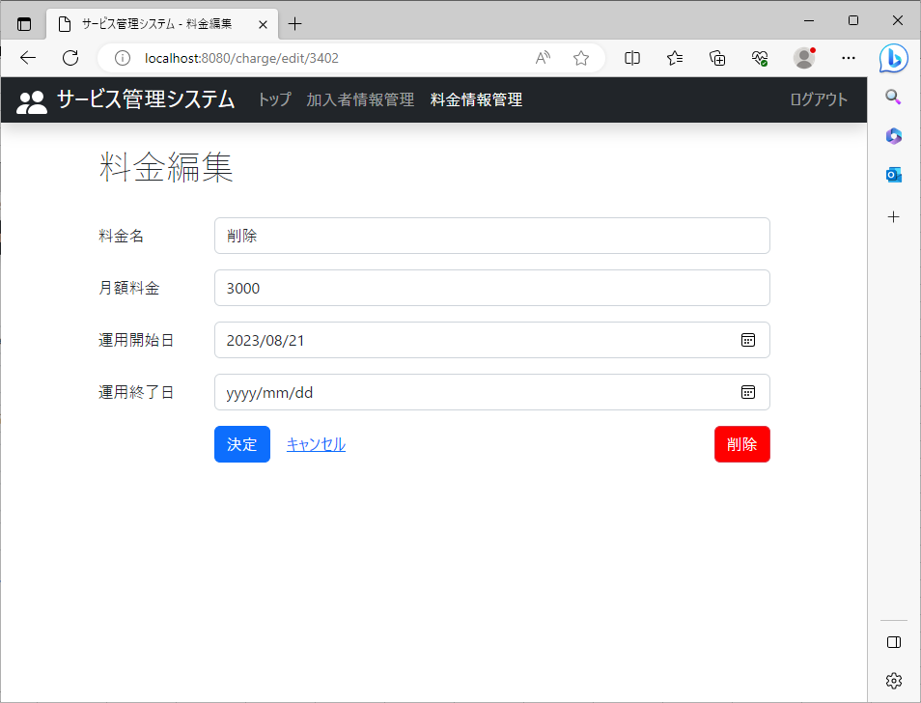
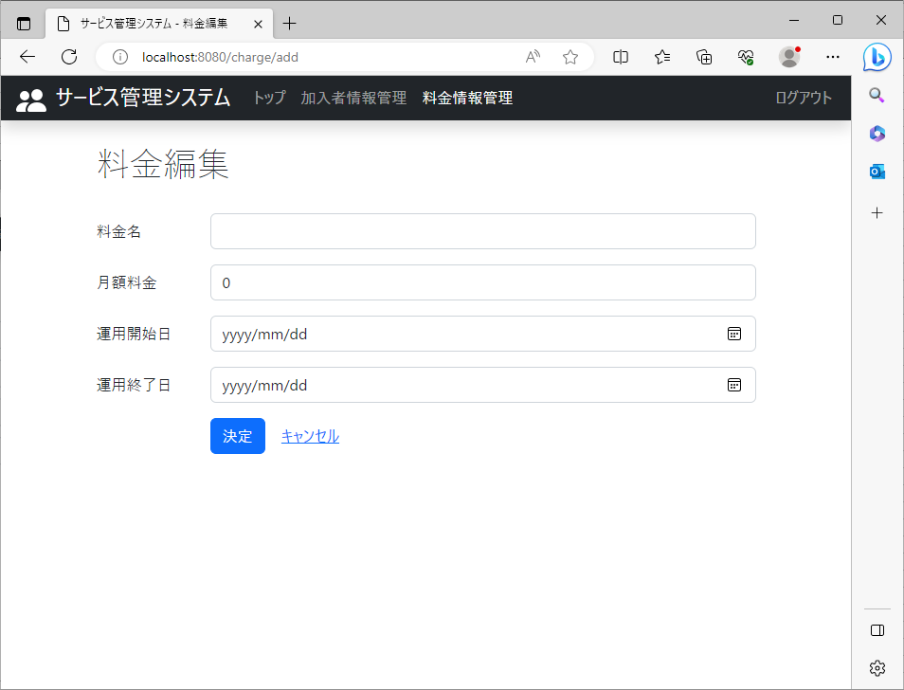
2023-08-21

 | 料金情報管理 |  | 削除リンクが表示されるページ

 |  | 料金編集 |  | 追加の時は表示されないこと

11
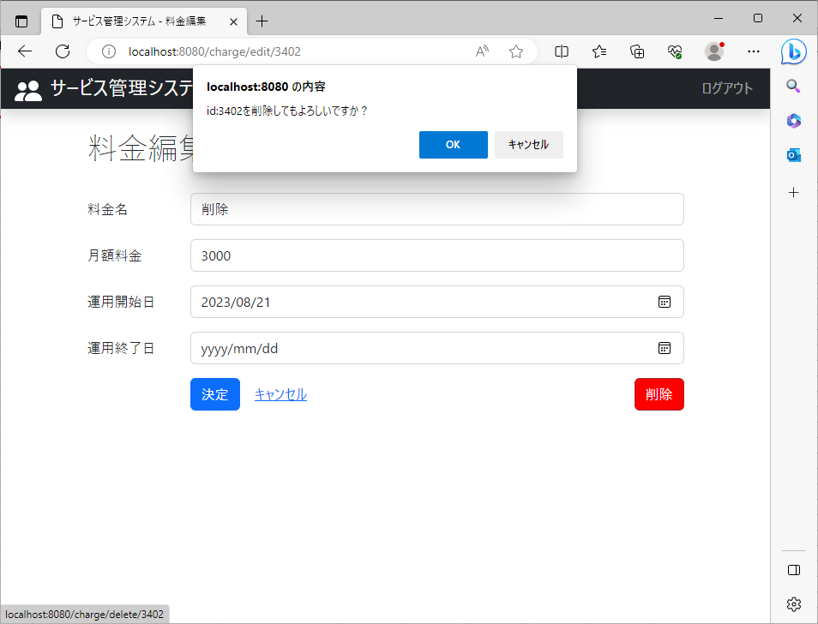
2023-08-21

 | 料金情報管理 |  | データベースに登録されているデータを指定し削除ボタンをクリックしたときの動作

 |  | 登録されているデータ指定 |  | 削除ボタンをクリック

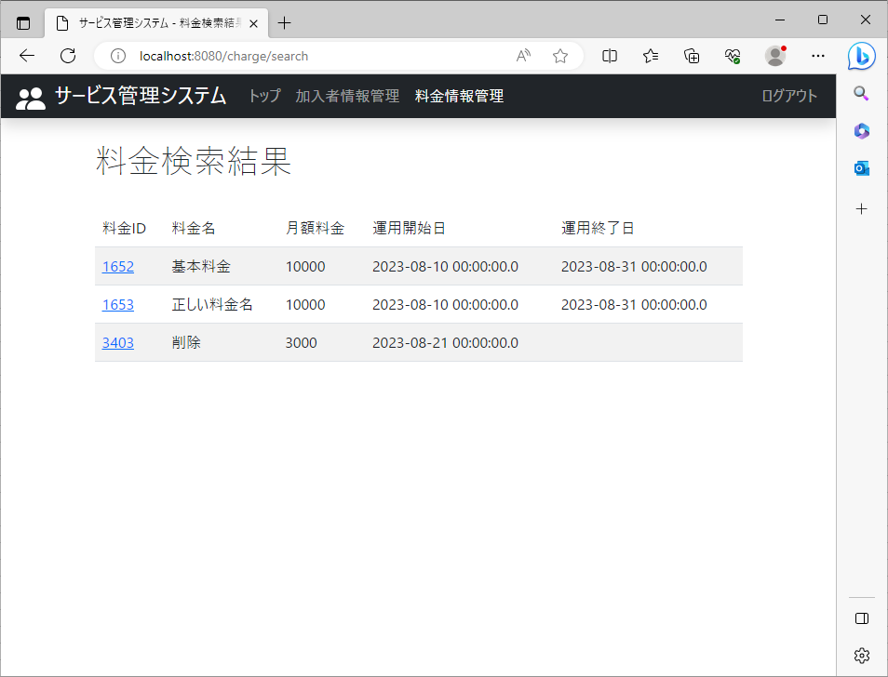

 |  | 削除確認画面が表示

14
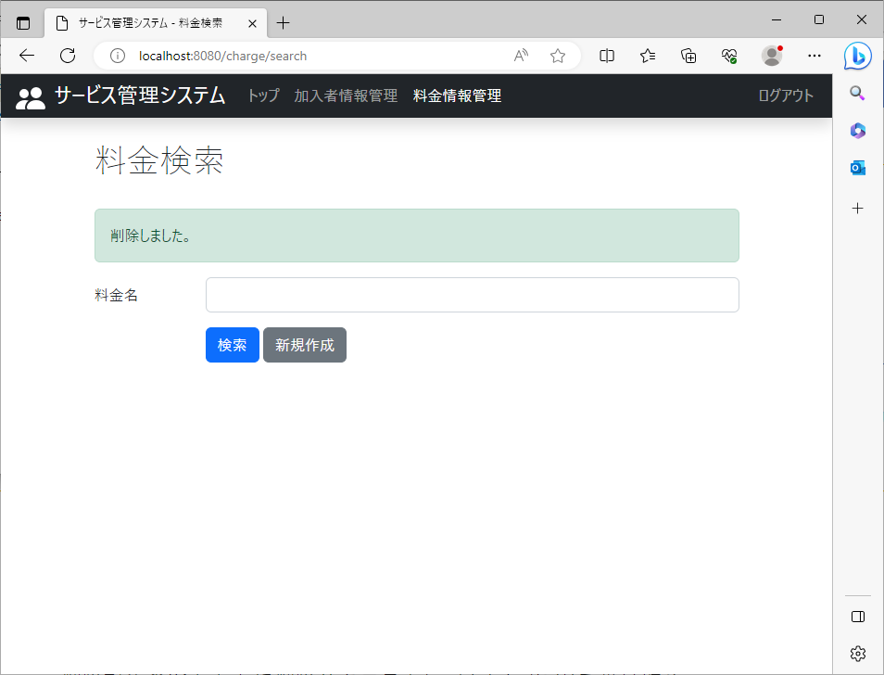
2023-08-21

 | 料金情報管理 |  | 削除後、「削除しました。」という文字が表示されるページ

 |  | 削除確認画面の「OK」をクリックしたときに表示

16
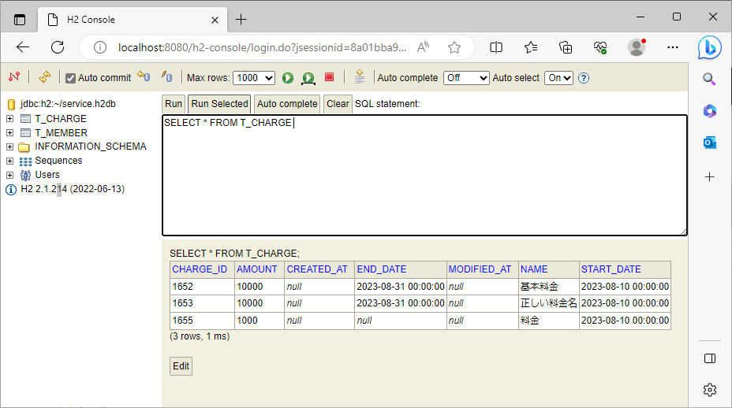
2023-08-21

 | 料金情報管理 |  | 削除処理

 |  | H2console1データベースのCHARGEテーブルから指定したレコードがなくなっている

 |  |  | 削除前(レコード有)

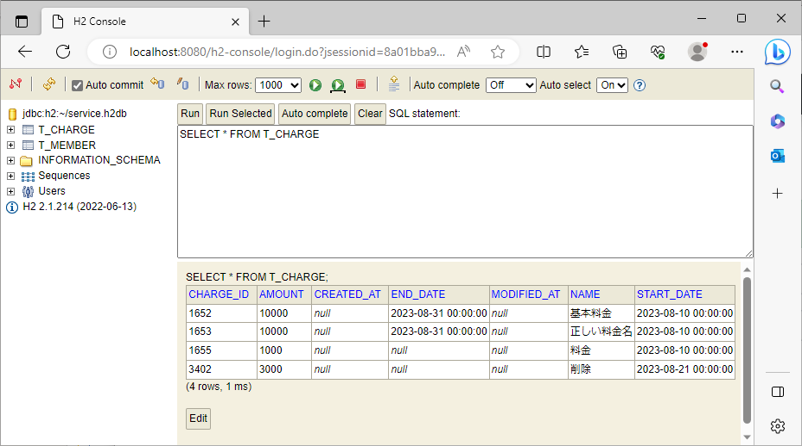

 |  |  | 削除後(レコード無)

